PRESENTATION
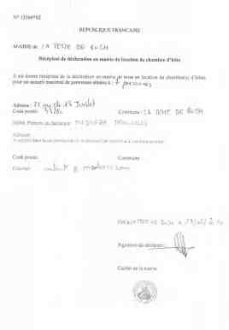
 | Chambre d'hôte La Teste de Buch
 | by madorre.com vers 6.41
Proprétaire |  |  | Jean-Louis Madorre
Adresse Chambre d'hôte |  |  | 25 rue du 14 Juillet 33260 La Teste de Buch
Numéro de reservation |  |  | 2022- 106
Date de Contrat |  |  | 2022-10-30
Nom |  |  | Dugue
Prénom |  |  | Olivier
Téléphone |  |  | 625334199
Mail |  |  | olivierxdudue@gmail.com
Nombre de personnes |  |  | 2
Date d'arrivée |  |  | 2022-10-30
Date de départ |  |  | 2022-11-03
Nombre de nuitée |  |  | 4
Chambre Bleue unitaire / Total |  |  | 0 € / 0 €
Chambre Blanche unitaire 3 p / Total |  |  | 0 € / 0 €
Chambre Blanche unitaire 2 p / Total |  |  | 0 € / 0 €
Chambre Grise unitaire / Total |  |  | 65 € / 260 €
Nombre repas / Prix unitaire /Total |  |  | 0 / 15 € / 0 €
Total Hebergement |  |  | 260.00 €

Prix Séjour Total |  |  | 260.00 €
Reservation 30 % |  |  | 78.00 €
A payer par virement avant le |  |  | 2022-11-06
Solde du séjour |  |  | 182.00 €
A payer par virement avant le |  |  | 27/10/2022 ou sur place en arrivant
Heure d'arrivée après |  |  | 15 H
Heure de Départ avant |  |  | 11H
 |  | Taxes de séjour | Offert
 |  | Service Nettoyage | Offert
Votre animal domestique de moins de 5 kg est autorisé
Pensez à mettre en référence du virement votre nom de famille pour vous retrouver
COMPTE MADORRE IBAN |  |  | FR81 3000 2018 4800 0005 8986 U39
CODE BIC |  |  | CRLYFRPP
TVA |  |  | TVA non applicable - article 293 B du CGI
Autre type de paiement : |  |  | Lecteur de carte Sumup
Jean-Louis Madorre |  |  | Photos et documentation
 |  |  | http://lateste.madorre.com/
Annexes : Plan etage - Habilitation Mairie de La Teste de Buch - Présentation Sud Bassin
Information : Il y a des places de parking à côté de la maison. Possibilité de stationner des motos dans le passage entre les maison car je suis coproprétaire de ce passage. Conformément à la Loi Informatique et Libertés du 6 janvier 1978 modifiée, et au Règlement Général sur la protection des données personnelles du 27 avril 2016, vous bénéficiez d’un droit d’accès, de rectification, de suppression, de limitation, de portabilité (lorsqu’il s’applique) et d’opposition aux informations qui vous concernent. Vous pouvez exercer ces droits en vous adressant à administratif@madorre.com. Vous disposez également du droit d’introduire une réclamation auprès de la CNIL.

 | Chambre d'hôte La Teste de Buch
 | by madorre.com

 |  | PLAN 1ER ETAGE
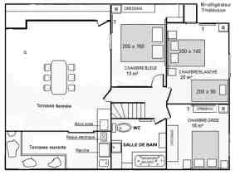

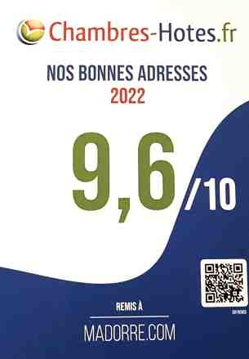
PETIT DEJEUNER COMPRIS:
CAFE + LAIT + THE + JUS D'ORANGE + CHOCOLAT + CEREALES + CONFITURE + BEURRE + PAIN FRAIS

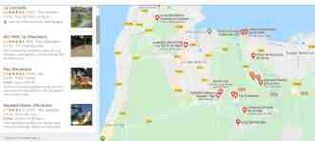
 | Chambre d'hôte La Teste de Buch
 | by madorre.com

facture
 |  | Chambre d'hôte La Teste de Buch by madorre.com
 |  | Facture n° |  | 2022-106
 |  | DateFacture : |  | 2022-10-30
 |  | Client : |  | Dugue Olivier
Nom du Proprietaire : | Jean-Louis Madorre
Adresse de la propriété : | 25 rue du 14 Juillet 33260 La Teste de Buch
Adresse mail du Locataire : | olivierxdudue@gmail.com
Séjour : | 30/10/2022 au 3/11/2022
Nombre de personne : | 2
Nombre de Chambre : | 1
Nombre de Nuitée | 4
TVA : | TVA non applicable - article 293 B du CGI
Désignation |  |  | Quantité | Prix unitaire TTC | Total TTC
Nuitée Chambre Bleue 1 ou 2 personnes |  |  | 0 | 0.00 € | 0.00 €
Nuitée Chambre Grise 1 ou 2 personnes |  |  | 4 | 65.00 € | 260.00 €
Nuitée Chambre Blanche 1 ou 2 personnes |  |  | 0 | 0.00 € | 0.00 €
Nuitée Chambre Blanche 3 personnes |  |  | 0 | 0.00 € | 0.00 €
repas d'hôte |  |  | 0 | 0.00 € | 0.00 €
Taxe de Séjour offerte |  |  | 0 | 5,28 € | 0.00 €
Service Nettoyage offert |  |  | 0 | 0.00 € | 0.00 €

 |  |  |  | TOTAL TTC | 260.00 €
IBAN FR81 3000 2018 4800 0005 8986 U39 |  |  |  | Acompte payé | 0.00 €
CODE BIC CRLYFRPP |  |  |  | Solde payé | 255.00 €
 |  |  |  |  | 0.00 €
 |  |  |  | RESTE A PAYE | 5.00 €

Conformément à la Loi Informatique et Libertés du 6 janvier 1978 modifiée, et au Règlement Général sur la protection des données personnelles du 27 avril 2016, vous bénéficiez d’un droit d’accès, de rectification, de suppression, de limitation, de portabilité (lorsqu’il s’applique) et d’opposition aux informations qui vous concernent. Vous pouvez exercer ces droits en vous adressant à controle@madorre.com. Vous disposez également du droit d’introduire une réclamation auprès de la CNIL.

